View profile
Common information |  |  | Project name |  |  | Testing System |  |  |  |  |  | Creator | HVHanh
 |  |  | System name |  |  |  |  |  |  |  |  | Created date | 27/2/2020
 |  |  | Phase name |  |  |  |  |  |  |  |  | Version | 1.0
 |  |  | Document ID |  |  |  |  |  |  |  |  | Updated by
 |  |  | Document name |  |  |  |  |  |  |  |  | Updated date
Detailed information |  |  | Screen ID
 |  |  | Screen name |  |  | Login
 |  |  | Outline

 | 1. | Screen image

 |  | Bước 1. Từ màn hình home page User nhấn vào |  |  |  |  |  |  | sẽ hiển thị các lựa chọn, khi đó nhấn vào biểu tượng View profile

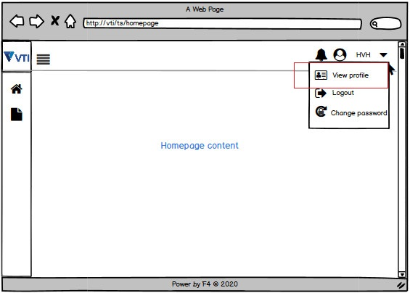

 |  | Bước 2 : Trong trang View profile

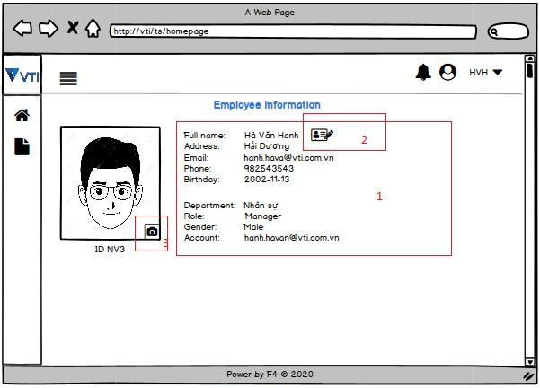

 |  |  |  |  | (+)1: Các thông tin cá nhân của nhân viên,
 |  |  |  |  | (+)2: Nút thay đổi thông tin cá nhân.
 |  |  |  |  | (+) 3: Nút thay đổi ảnh đại diện.

 |  |  |  | (-) Nếu chọn nút thay ảnh đại diện màn hình sẽ hiển thị các trường có thể thay đổi dưới dạng text box. Sau đó sẽ nhấn nút Save để lưu lại .

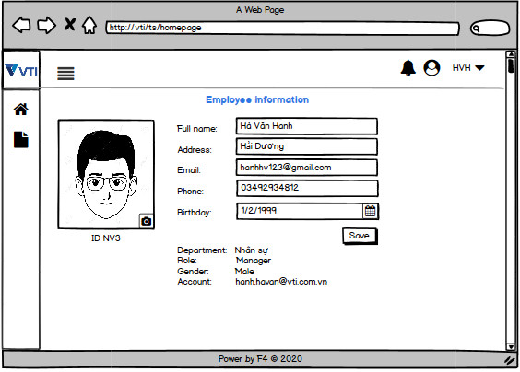

 |  |  |  |  |  |  |  |  |  | Hình 4

 |  |  |  |  | (+) Màn hình hiển thị xác nhận lưu thông tin

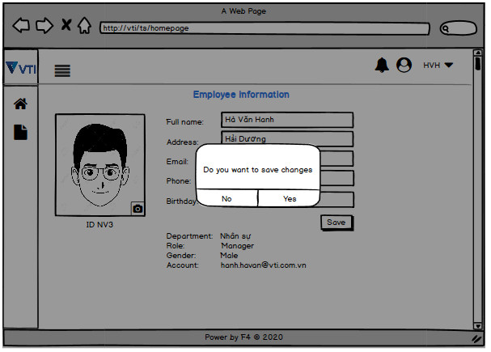

 |  |  |  |  | (+) Nếu muốn thay đổi ảnh hồ sơ ( hay ảnh đại diện )

3. | Item display
 | Item | Display |  |  | Type |  | I/O | Initial value |  |  | Operation

4. | Activity Diagram

5. | Sequence Diagram

6. | State Diagram

7. | Pseudo Code

8. | Unit-test case

